Накладная-№3
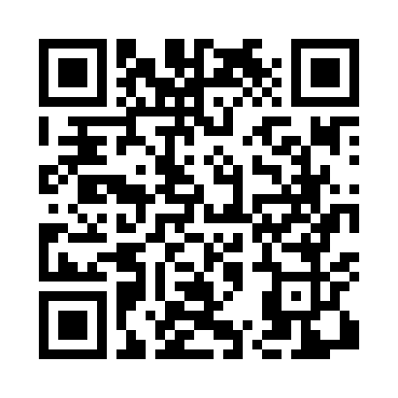
Номер товарно-транспортной накладной: |  |  | Торговый представитель: Amriyev Muhammad
Поставщик: Toshkent falcon fly 2 |  |  | Телефон торгового представителя: +998972880505
Дата отгрузки: 25.11.2025 |  |  | Контрагент: Dona zakass
Дата консигнации: |  |  | Адрес:
Доставщик: |  |  | Телефон:
Телефон доставщика:
Время заказа: 25.11.2025 13:02:47
№ | Штрих-код | Название товаров (работ,услуг) | Количество | Количество в кейсе | Цена | Сумма
 |  |  | 500 |  |  | 2050
1 | 8681982321530 | Edera Zest Flat Plate 25 cm EA-ZT-25-DZ | 500 | 41 коробка, 8 шт. | 4.10 | 2,050
Итого: 2050$|->UZS: 25,625,000.00

